Semáforo
Registros COVID-19, del 30 de abril al 13 de mayo del 2021 *

Datos actualizados al 14 de mayo del 2021 a las 12:00:00 a.m.

Código departamento | Código municipio | Departamento | Municipio | Proyecciones preliminares, de Población INE | Total de tamizajes | Casos confirmados | Tasa por 100K Habitantes | Tasa Pruebas por 1000 | % de Positividad | Puntaje total | semaforo
TOTAL NACIONAL |  |  |  | 17109746 | 76663 | 12444 | 72.730477706 | 0.32 | 16.232
1 | 1 | GUATEMALA | GUATEMALA | 1204964 | 22443 | 2987 | 247.89 | 1.33 | 13.31 | 6.5 | >5 y <=7.5 | Total de municipios según color
1 | 2 | GUATEMALA | SANTA CATARINA PINULA | 86980 | 814 | 109 | 125.32 | 0.67 | 13.39 | 7 | >5 y <=7.5 | Amarillo | Naranja | Rojo
1 | 3 | GUATEMALA | SAN JOSÉ PINULA | 89001 | 658 | 142 | 159.55 | 0.53 | 21.58 | 8.5 | >7.5 y <=10 | 75 | 113 | 152
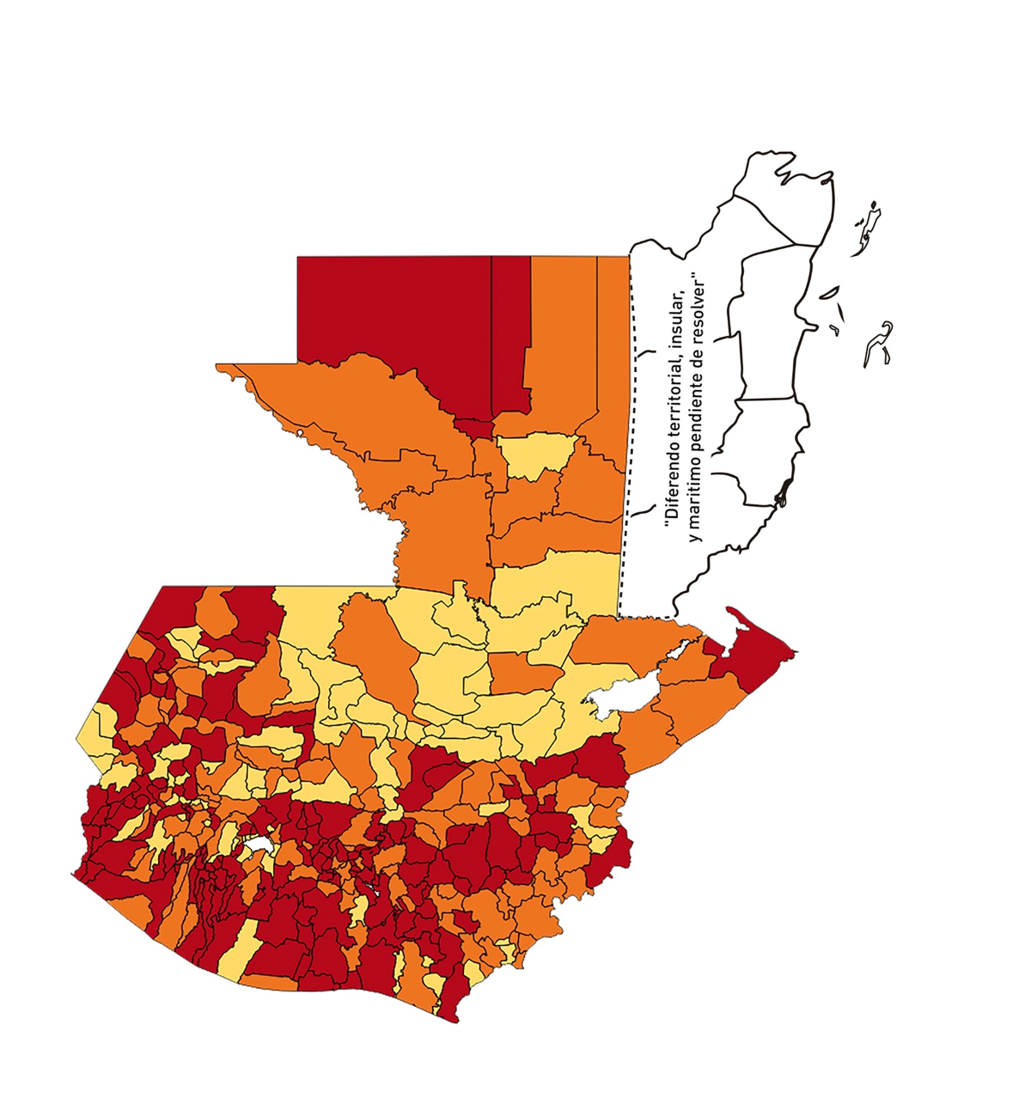
1 | 4 | GUATEMALA | SAN JOSÉ DEL GOLFO | 8409 | 21 | 7 | 83.24 | 0.18 | 33.33 | 10 | >7.5 y <=10
1 | 5 | GUATEMALA | PALENCIA | 74517 | 326 | 86 | 115.41 | 0.31 | 26.38 | 10 | >7.5 y <=10
1 | 6 | GUATEMALA | CHINAUTLA | 123356 | 504 | 115 | 93.23 | 0.29 | 22.82 | 9 | >7.5 y <=10
1 | 7 | GUATEMALA | SAN PEDRO AYAMPUC | 66926 | 260 | 56 | 83.67 | 0.28 | 21.54 | 9 | >7.5 y <=10
1 | 8 | GUATEMALA | MIXCO | 507220 | 4539 | 836 | 164.82 | 0.64 | 18.42 | 8 | >7.5 y <=10
1 | 9 | GUATEMALA | SAN PEDRO SACATEPÉQUEZ | 55723 | 188 | 80 | 143.57 | 0.24 | 42.55 | 10 | >7.5 y <=10
1 | 10 | GUATEMALA | SAN JUAN SACATEPÉQUEZ | 281520 | 830 | 112 | 39.78 | 0.21 | 13.49 | 7 | >5 y <=7.5
1 | 11 | GUATEMALA | SAN RAYMUNDO | 38739 | 90 | 21 | 54.21 | 0.17 | 23.33 | 8 | >7.5 y <=10
1 | 12 | GUATEMALA | CHUARRANCHO | 16872 | 26 | 2 | 11.85 | 0.11 | 7.69 | 5 | >2.5 y <=5
1 | 13 | GUATEMALA | FRAIJANES | 62906 | 536 | 48 | 76.3 | 0.61 | 8.96 | 7 | >5 y <=7.5
1 | 14 | GUATEMALA | AMATITLÁN | 150322 | 300 | 57 | 37.92 | 0.14 | 19 | 8 | >7.5 y <=10
1 | 15 | GUATEMALA | VILLA NUEVA | 475373 | 2127 | 429 | 90.24 | 0.32 | 20.17 | 9 | >7.5 y <=10
1 | 16 | GUATEMALA | VILLA CANALES | 166831 | 826 | 157 | 94.11 | 0.35 | 19.01 | 9 | >7.5 y <=10
1 | 17 | GUATEMALA | SAN MIGUEL PETAPA | 148250 | 701 | 144 | 97.13 | 0.34 | 20.54 | 9 | >7.5 y <=10
2 | 1 | EL PROGRESO | GUASTATOYA | 27201 | 432 | 83 | 305.14 | 1.13 | 19.21 | 7.5 | >5 y <=7.5
2 | 2 | EL PROGRESO | MORAZÁN | 12639 | 91 | 4 | 31.65 | 0.51 | 4.4 | 5.5 | >5 y <=7.5
2 | 3 | EL PROGRESO | SAN AGUSTÍN ACASAGUASTLÁN | 55039 | 441 | 58 | 105.38 | 0.57 | 13.15 | 7.5 | >5 y <=7.5
2 | 4 | EL PROGRESO | SAN CRISTÓBAL ACASAGUASTLÁN | 7939 | 72 | 7 | 88.17 | 0.65 | 9.72 | 7 | >5 y <=7.5
2 | 5 | EL PROGRESO | EL JÍCARO | 13509 | 287 | 5 | 37.01 | 1.52 | 1.74 | 4.5 | >2.5 y <=5
2 | 6 | EL PROGRESO | SANSARE | 13602 | 41 | 3 | 22.06 | 0.22 | 7.32 | 6 | >5 y <=7.5
2 | 7 | EL PROGRESO | SANARATE | 42203 | 355 | 63 | 149.28 | 0.60 | 17.75 | 8.5 | >7.5 y <=10
2 | 8 | EL PROGRESO | SAN ANTONIO LA PAZ | 22256 | 128 | 18 | 80.88 | 0.41 | 14.06 | 7.5 | >5 y <=7.5
3 | 1 | SACATEPEQUEZ | ANTIGUA GUATEMALA | 59091 | 1270 | 109 | 184.46 | 1.54 | 8.58 | 6.5 | >5 y <=7.5
3 | 2 | SACATEPEQUEZ | JOCOTENANGO | 23492 | 363 | 74 | 315 | 1.10 | 20.39 | 7.5 | >5 y <=7.5
3 | 3 | SACATEPEQUEZ | PASTORES | 19661 | 230 | 48 | 244.14 | 0.84 | 20.87 | 7.5 | >5 y <=7.5
3 | 4 | SACATEPEQUEZ | SUMPANGO | 46082 | 237 | 41 | 88.97 | 0.37 | 17.3 | 9 | >7.5 y <=10
3 | 5 | SACATEPEQUEZ | SANTO DOMINGO XENACOJ | 14455 | 27 | 3 | 20.75 | 0.13 | 11.11 | 6 | >5 y <=7.5
3 | 6 | SACATEPEQUEZ | SANTIAGO SACATEPÉQUEZ | 36982 | 173 | 43 | 116.27 | 0.33 | 24.86 | 9 | >7.5 y <=10
3 | 7 | SACATEPEQUEZ | SAN BARTOLOMÉ MILPAS ALTAS | 8642 | 52 | 9 | 104.14 | 0.43 | 17.31 | 8.5 | >7.5 y <=10
3 | 8 | SACATEPEQUEZ | SAN LUCAS SACATEPÉQUEZ | 28819 | 334 | 52 | 180.44 | 0.83 | 15.57 | 7.5 | >5 y <=7.5
3 | 9 | SACATEPEQUEZ | SANTA LUCÍA MILPAS ALTAS | 17422 | 132 | 36 | 206.64 | 0.54 | 27.27 | 9.5 | >7.5 y <=10
3 | 10 | SACATEPEQUEZ | MAGDALENA MILPAS ALTAS | 12766 | 95 | 26 | 203.67 | 0.53 | 27.37 | 9.5 | >7.5 y <=10
3 | 11 | SACATEPEQUEZ | SANTA MARÍA DE JESÚS | 26769 | 30 | 6 | 22.41 | 0.08 | 20 | 7 | >5 y <=7.5
3 | 12 | SACATEPEQUEZ | CIUDAD VIEJA | 41010 | 207 | 32 | 78.03 | 0.36 | 15.46 | 9 | >7.5 y <=10
3 | 13 | SACATEPEQUEZ | SAN MIGUEL DUEÑAS | 15562 | 84 | 15 | 96.39 | 0.39 | 17.86 | 9 | >7.5 y <=10
3 | 14 | SACATEPEQUEZ | ALOTENANGO | 28129 | 94 | 11 | 39.11 | 0.24 | 11.7 | 7 | >5 y <=7.5
3 | 15 | SACATEPEQUEZ | SAN ANTONIO AGUAS CALIENTES | 12716 | 33 | 6 | 47.18 | 0.19 | 18.18 | 8 | >7.5 y <=10
3 | 16 | SACATEPEQUEZ | SANTA CATARINA BARAHONA | 4569 | 12 | 2 | 43.77 | 0.19 | 16.67 | 8 | >7.5 y <=10
4 | 1 | CHIMALTENANGO | CHIMALTENANGO | 114720 | 448 | 101 | 88.04 | 0.28 | 22.54 | 9 | >7.5 y <=10
4 | 2 | CHIMALTENANGO | SAN JOSÉ POAQUIL | 33454 | 60 | 16 | 47.83 | 0.13 | 26.67 | 9 | >7.5 y <=10
4 | 3 | CHIMALTENANGO | SAN MARTÍN JILOTEPEQUE | 93517 | 259 | 83 | 88.75 | 0.20 | 32.05 | 10 | >7.5 y <=10
4 | 4 | CHIMALTENANGO | SAN JUAN COMALAPA | 59505 | 85 | 30 | 50.42 | 0.10 | 35.29 | 9 | >7.5 y <=10
4 | 5 | CHIMALTENANGO | SANTA APOLONIA | 23464 | 38 | 12 | 51.14 | 0.12 | 31.58 | 9 | >7.5 y <=10
4 | 6 | CHIMALTENANGO | TECPÁN GUATEMALA | 110891 | 300 | 109 | 98.29 | 0.19 | 36.33 | 10 | >7.5 y <=10
4 | 7 | CHIMALTENANGO | PATZÚN | 70685 | 142 | 20 | 28.29 | 0.14 | 14.08 | 7 | >5 y <=7.5
4 | 8 | CHIMALTENANGO | POCHUTA | 11116 | 48 | 12 | 107.95 | 0.31 | 25 | 9 | >7.5 y <=10
4 | 9 | CHIMALTENANGO | PATZICÍA | 40104 | 77 | 20 | 49.87 | 0.14 | 25.97 | 9 | >7.5 y <=10
4 | 10 | CHIMALTENANGO | SANTA CRUZ BALANYÁ | 10815 | 57 | 4 | 36.99 | 0.38 | 7.02 | 7 | >5 y <=7.5
4 | 11 | CHIMALTENANGO | ACATENANGO | 28417 | 44 | 6 | 21.11 | 0.11 | 13.64 | 6 | >5 y <=7.5
4 | 12 | CHIMALTENANGO | YEPOCAPA | 42153 | 84 | 26 | 61.68 | 0.14 | 30.95 | 10 | >7.5 y <=10
4 | 13 | CHIMALTENANGO | SAN ANDRÉS ITZAPA | 35087 | 48 | 10 | 28.5 | 0.10 | 20.83 | 8 | >7.5 y <=10
4 | 14 | CHIMALTENANGO | PARRAMOS | 20163 | 74 | 13 | 64.47 | 0.26 | 17.57 | 9 | >7.5 y <=10
4 | 15 | CHIMALTENANGO | ZARAGOZA | 29077 | 200 | 93 | 319.84 | 0.49 | 46.5 | 9.5 | >7.5 y <=10
4 | 16 | CHIMALTENANGO | EL TEJAR | 23198 | 61 | 11 | 47.42 | 0.19 | 18.03 | 8 | >7.5 y <=10
5 | 1 | ESCUINTLA | ESCUINTLA | 168193 | 863 | 130 | 77.29 | 0.37 | 15.06 | 9 | >7.5 y <=10
5 | 2 | ESCUINTLA | SANTA LUCÍA COTZUMALGUAPA | 125854 | 329 | 50 | 39.73 | 0.19 | 15.2 | 8 | >7.5 y <=10
5 | 3 | ESCUINTLA | LA DEMOCRACIA | 25703 | 114 | 20 | 77.81 | 0.32 | 17.54 | 9 | >7.5 y <=10
5 | 4 | ESCUINTLA | SIQUINALÁ | 25993 | 76 | 45 | 173.12 | 0.21 | 59.21 | 10 | >7.5 y <=10
5 | 5 | ESCUINTLA | MASAGUA | 48002 | 193 | 50 | 104.16 | 0.29 | 25.91 | 10 | >7.5 y <=10
5 | 6 | ESCUINTLA | TIQUISATE | 63422 | 313 | 56 | 88.3 | 0.35 | 17.89 | 9 | >7.5 y <=10
5 | 7 | ESCUINTLA | LA GOMERA | 52114 | 229 | 59 | 113.21 | 0.31 | 25.76 | 10 | >7.5 y <=10
5 | 8 | ESCUINTLA | GUANAGAZAPA | 17361 | 98 | 6 | 34.56 | 0.40 | 6.12 | 6.5 | >5 y <=7.5
5 | 9 | ESCUINTLA | PUERTO DE SAN JOSÉ | 67326 | 275 | 42 | 62.38 | 0.29 | 15.27 | 9 | >7.5 y <=10
5 | 10 | ESCUINTLA | IZTAPA | 20096 | 53 | 10 | 49.76 | 0.19 | 18.87 | 8 | >7.5 y <=10
5 | 11 | ESCUINTLA | PALÍN | 71172 | 312 | 22 | 30.91 | 0.31 | 7.05 | 7 | >5 y <=7.5
5 | 12 | ESCUINTLA | SAN VICENTE PACAYA | 18172 | 40 | 2 | 11.01 | 0.16 | 5 | 5 | >2.5 y <=5
5 | 13 | ESCUINTLA | NUEVA CONCEPCIÓN | 81233 | 27 | 4 | 4.92 | 0.02 | 14.81 | 5 | >2.5 y <=5
5 | 14 | ESCUINTLA | SIPACATE | 17838 | 105 | 11 | 61.67 | 0.42 | 10.48 | 7.5 | >5 y <=7.5
6 | 1 | SANTA ROSA | CUILAPA | 46974 | 178 | 32 | 68.12 | 0.27 | 17.98 | 9 | >7.5 y <=10
6 | 2 | SANTA ROSA | BARBERENA | 61079 | 184 | 52 | 85.14 | 0.22 | 28.26 | 10 | >7.5 y <=10
6 | 3 | SANTA ROSA | SANTA ROSA DE LIMA | 21415 | 205 | 31 | 144.76 | 0.68 | 15.12 | 8 | >7.5 y <=10
6 | 4 | SANTA ROSA | CASILLAS | 26059 | 58 | 5 | 19.19 | 0.16 | 8.62 | 6 | >5 y <=7.5
6 | 5 | SANTA ROSA | SAN RAFAEL LAS FLORES | 13850 | 192 | 31 | 223.83 | 0.99 | 16.15 | 7.5 | >5 y <=7.5
6 | 6 | SANTA ROSA | ORATORIO | 27115 | 68 | 14 | 51.63 | 0.18 | 20.59 | 8 | >7.5 y <=10
6 | 7 | SANTA ROSA | SAN JUAN TECUACO | 12825 | 122 | 4 | 31.19 | 0.68 | 3.28 | 5 | >2.5 y <=5
6 | 8 | SANTA ROSA | CHIQUIMULILLA | 64871 | 312 | 31 | 47.79 | 0.34 | 9.94 | 7 | >5 y <=7.5
6 | 9 | SANTA ROSA | TAXISCO | 36751 | 59 | 10 | 27.21 | 0.11 | 16.95 | 8 | >7.5 y <=10
6 | 10 | SANTA ROSA | SANTA MARÍA IXHUATÁN | 26721 | 59 | 10 | 37.42 | 0.16 | 16.95 | 8 | >7.5 y <=10
6 | 11 | SANTA ROSA | GUAZACAPÁN | 22197 | 23 | 1 | 4.51 | 0.07 | 4.35 | 4 | >2.5 y <=5
6 | 12 | SANTA ROSA | SANTA CRUZ NARANJO | 17875 | 35 | 5 | 27.97 | 0.14 | 14.29 | 7 | >5 y <=7.5
6 | 13 | SANTA ROSA | PUEBLO NUEVO VIÑAS | 29418 | 69 | 17 | 57.79 | 0.17 | 24.64 | 9 | >7.5 y <=10
6 | 14 | SANTA ROSA | NUEVA SANTA ROSA | 39286 | 148 | 22 | 56 | 0.27 | 14.86 | 8 | >7.5 y <=10
7 | 1 | SOLOLA | SOLOLÁ | 99934 | 130 | 36 | 36.02 | 0.09 | 27.69 | 9 | >7.5 y <=10
7 | 2 | SOLOLA | SAN JOSÉ CHACAYÁ | 5220 | 11 | 3 | 57.47 | 0.15 | 27.27 | 10 | >7.5 y <=10
7 | 3 | SOLOLA | SANTA MARÍA VISITACIÓN | 2602 | 1 | 0 | 0 | 0.03 | 0 | 4 | >2.5 y <=5
7 | 4 | SOLOLA | SANTA LUCÍA UTATLÁN | 21790 | 66 | 14 | 64.25 | 0.22 | 21.21 | 9 | >7.5 y <=10
7 | 5 | SOLOLA | NAHUALÁ | 93541 | 49 | 13 | 13.9 | 0.04 | 26.53 | 7 | >5 y <=7.5
7 | 6 | SOLOLA | SANTA CATARINA IXTAHUACÁN | 61274 | 37 | 2 | 3.26 | 0.04 | 5.41 | 5 | >2.5 y <=5
7 | 7 | SOLOLA | SANTA CLARA LA LAGUNA | 10340 | 1 | 1 | 9.67 | 0.01 | 100 | 7 | >5 y <=7.5
7 | 8 | SOLOLA | CONCEPCIÓN | 7214 | 2 | 0 | 0 | 0.02 | 0 | 4 | >2.5 y <=5
7 | 9 | SOLOLA | SAN ANDRÉS SEMETABAJ | 14861 | 6 | 1 | 6.73 | 0.03 | 16.67 | 6 | >5 y <=7.5
7 | 10 | SOLOLA | PANAJACHEL | 16101 | 47 | 12 | 74.53 | 0.21 | 25.53 | 10 | >7.5 y <=10
7 | 11 | SOLOLA | SANTA CATARINA PALOPÓ | 4882 | 7 | 0 | 0 | 0.10 | 0 | 4 | >2.5 y <=5
7 | 12 | SOLOLA | SAN ANTONIO PALOPÓ | 15752 | 2 | 0 | 0 | 0.01 | 0 | 4 | >2.5 y <=5
7 | 13 | SOLOLA | SAN LUCAS TOLIMÁN | 31805 | 12 | 1 | 3.14 | 0.03 | 8.33 | 5 | >2.5 y <=5
7 | 14 | SOLOLA | SANTA CRUZ LA LAGUNA | 7894 | 3 | 0 | 0 | 0.03 | 0 | 4 | >2.5 y <=5
7 | 15 | SOLOLA | SAN PABLO LA LAGUNA | 8004 | 2 | 0 | 0 | 0.02 | 0 | 4 | >2.5 y <=5
7 | 16 | SOLOLA | SAN MARCOS LA LAGUNA | 2944 | 2 | 0 | 0 | 0.05 | 0 | 4 | >2.5 y <=5
7 | 17 | SOLOLA | SAN JUAN LA LAGUNA | 13400 | 9 | 3 | 22.39 | 0.05 | 33.33 | 8 | >7.5 y <=10
7 | 18 | SOLOLA | SAN PEDRO LA LAGUNA | 11828 | 9 | 1 | 8.45 | 0.05 | 11.11 | 5 | >2.5 y <=5
7 | 19 | SOLOLA | SANTIAGO ATITLÁN | 44854 | 39 | 6 | 13.38 | 0.06 | 15.38 | 6 | >5 y <=7.5
8 | 1 | TOTONICAPAN | TOTONICAPÁN | 118960 | 1104 | 84 | 70.61 | 0.66 | 7.61 | 7 | >5 y <=7.5
...

